Sheet1
ポートフォリオシート

氏名 | 王 子良 | 所属 | 東京コミュニケーションアート専門学校

作品名 | カーラーボム | 作品画像

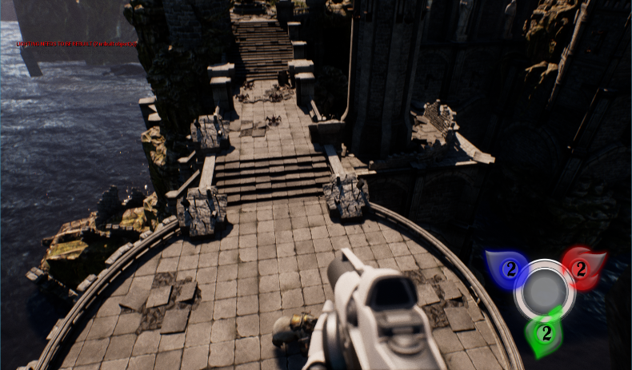
ジャンル | タワーディフェンス
プラットフォーム | ＰＣ
開発環境 | Unreal Engine
使用言語 | BluePrint(ブループリント)
制作期間 | 二か月
チーム人数 | 3人

■ゲーム概要
一定時間拠点を守るゲームです。敵一定頻度で生成し、そして拠点まで襲って来て、拠点を破壊する。プレイヤーは三つ色の爆弾を使って迎撃する。拠点には耐久度（HP）があり、敵の攻撃より減っていきます。耐久度が0以下になった場合はゲームオーバーとなります。時間0まで生き抜けばゲームクリア。

■制作担当箇所
ゲーム操作、プレーヤーのコントロール、爆弾全般（爆弾効果、あたり判定、エフェクト、弾道軌跡など）

■アピールポイント
七つの爆弾を三つのボタンでコントロールすることがこのゲームのコアになります。基本的には、三つのボタンは赤、藍、緑三つの爆弾を対応しています。残っている四つの爆弾はボタンの組み合わせによって生成します。敵の数、種類によって、違う効果の爆弾選択し、敵を迎撃します。一度爆弾を選択したら、取り消すことがてきません。こういうところもこのゲームの難点になります。

■ファイル名

